상품제안서
엠피맨 해외 여행용 멀티 어댑터 45W 고속 충전 콘센트 2구 | 상품코드: F33068

 |  |  |  |  |  |  | 02-412-0044 | www.easy1.co.kr
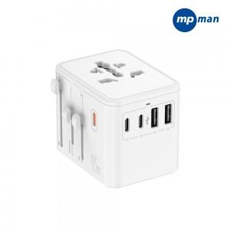

【상세/제작정보】 | 1박스당수량 : 100개 배송비 : 박스당 4,000원 배송사 : 한진택배

【인쇄/포장옵션】 | 실크, 레이저, 컬러필름인쇄 / 포장지포장

【공급단가】 | 수량 | 30~ | 50~ | 100~ | 300~ | 500~
*VAT별도 | 단가 | 29,370원 | 28,900원 | 28,200원 | 27,490원 | 27,020원

【상품 URL】 | https://dev.easy1.co.kr:443/src/goods_detail.php?gdno=33068

